Ringkasan
Siloam International Hospitals (SILO) | Ringkasan FY2020-FY2025
Jaringan rumah sakit swasta | sumber: laporan keuangan konsolidasian audited | gratis & terbuka | BUKAN rekomendasi investasi

Penting: Dokumen ini hanya ringkasan informasi dan analisis data fundamental yang bersumber dari laporan keuangan publik (audited) PT Siloam International Hospitals Tbk. Dokumen ini BUKAN saran atau rekomendasi investasi, bukan ajakan membeli, menjual, atau menahan efek apa pun, dan tidak memuat target atau penilaian nilai wajar. Proyeksi bersifat ilustratif dan dapat berbeda jauh dari realisasi. Data dapat mengandung kesalahan ekstraksi; selalu cek ke laporan asli. Dokumen ini disusun dengan bantuan kecerdasan buatan (AI) dari laporan keuangan publik; kemungkinan kesalahan tetap ada, harap verifikasi ke sumber.

Ringkasan Eksekutif / Highlights
• Pendapatan neto FY2025 Rp12.847 miliar (+5,2% vs FY2024); pertumbuhan rata-rata FY2022-2025 10,5% per tahun.
• Rawat jalan menjadi penggerak: tumbuh 12,5% per tahun (FY2022-2025) dan kini 46,8% pendapatan; rawat inap tumbuh 8,9% per tahun.
• Margin EBITDA FY2025 22,6% (FY2023 23,9%). Laba pemilik induk FY2025 Rp1.113 miliar (EPS tercetak Rp85,68); FY2024 tertekan penurunan nilai aset.
• Investasi besar: capex 14,0% pendapatan (FY2025) ditambah pembayaran sewa; FY2024 ada sewa dibayar dimuka Rp1.692 miliar sehingga arus kas bebas FY2024 negatif.
• Utang (bank + cerukan + anjak piutang) Rp1.528 miliar (FY2025); utang neto termasuk sewa Rp477 miliar = 0,16x EBITDA. Tidak ada dividen tunai dibayar di FY2025.
• Data 6 tahun direkonsiliasi dengan 380 cek; 1 selisih di laporan sumber sudah diperkirakan dan dijelaskan (lihat tanda perhatian & sheet Temuan).

Indikator utama (Rp miliar, kecuali disebut lain) - rumus hidup dari sheet IS/BS/CF/Rasio
Indikator | FY2020A | FY2021A | FY2022A | FY2023A | FY2024A | FY2025A
Pendapatan neto | 7,110.1 | 9,381.9 | 9,518.0 | 11,190.5 | 12,207.6 | 12,847.4
Pertumbuhan |  | 32.0% | 1.5% | 17.6% | 9.1% | 5.2%
Porsi rawat jalan | n/a | 44.2% | 44.3% | 42.9% | 45.0% | 46.8%
EBITDA | n/a | 1,969.1 | 1,984.3 | 2,670.6 | 2,448.7 | 2,897.6
Margin EBITDA | n/a | 21.0% | 20.8% | 23.9% | 20.1% | 22.6%
Laba tahun berjalan | 125.3 | 700.2 | 710.4 | 1,247.0 | 950.1 | 1,164.2
Laba pemilik entitas induk | 116.2 | 674.1 | 696.5 | 1,211.3 | 902.2 | 1,112.7
Porsi laba ke NCI | 7.3% | 3.7% | 2.0% | 2.9% | 5.0% | 4.4%
ROE (rata-rata ekuitas induk) |  | 10.9% | 10.4% | 16.3% | 10.9% | 12.2%
Arus kas operasi | 1,336.6 | 2,033.1 | 1,688.3 | 2,098.5 | 2,330.2 | 2,462.3
Capex | 363.9 | 624.6 | 1,183.2 | 1,427.9 | 1,637.4 | 1,793.2
Utang neto (utang + sewa - kas) | (302.7) | (1,349.9) | (553.5) | (539.1) | 616.7 | 476.8
Utang neto / EBITDA (x) | n/a | (0.69x) | (0.28x) | (0.20x) | 0.25x | 0.16x
DSO piutang (hari) | 56.4 | 45.1 | 45.2 | 47.3 | 53.3 | 47.6
Tarif pajak efektif | 59.7% | 28.0% | 27.8% | 25.2% | 30.2% | 24.7%
Catatan: kolom FY2021 dari komparatif LK FY2022, FY2020 dari komparatif LK FY2021 (EBITDA 2020 tidak dihitung: CALK tidak tersedia). EBITDA = laba usaha + penyusutan aset tetap & hak-guna + amortisasi perangkat lunak. Utang termasuk cerukan & anjak piutang.

Tren 6 tahun
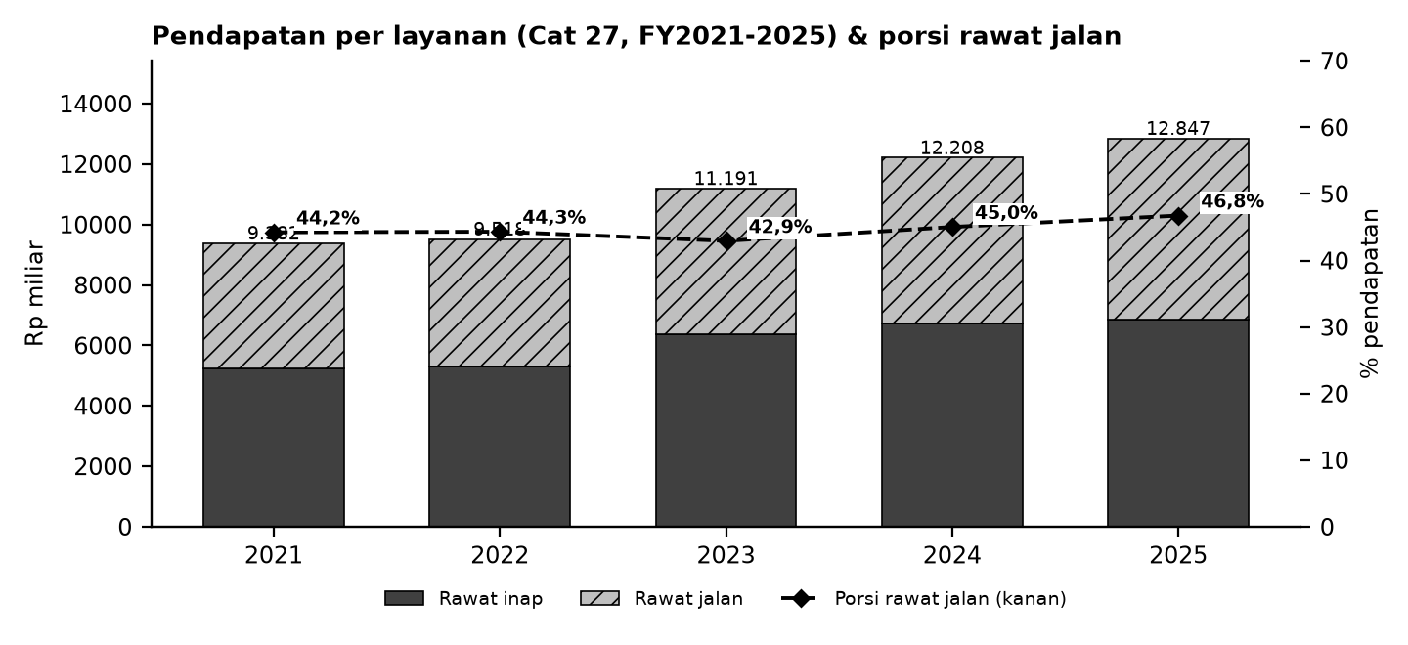

Batang = pendapatan per layanan (Cat 27); garis putus-putus = porsi rawat jalan (sumbu kanan).

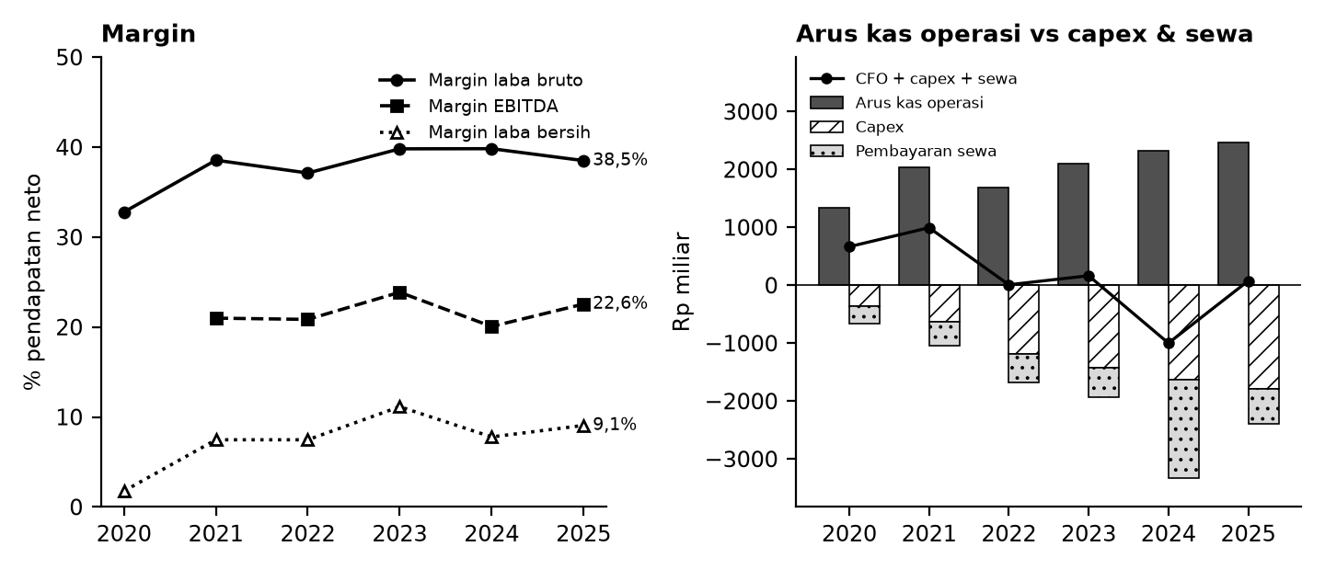

Kiri: margin terhadap pendapatan neto. Kanan: arus kas operasi (abu-abu), capex (arsir), pembayaran sewa (titik), dan sisanya (garis).

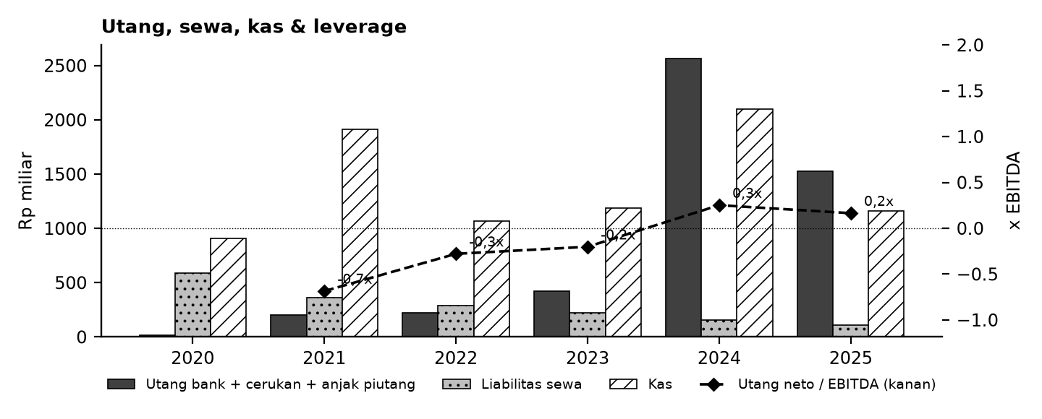

Tanda perhatian dari laporan keuangan (bahasa sederhana)
1. Jumlah saham EPS 2022 janggal - EPS 2022 tercetak Rp70,74 memakai 9,85 miliar saham rata-rata tertimbang, padahal tahun lain ~12,9-13,0 miliar. Dengan ~12,9 miliar saham, EPS 2022 sekitar Rp54. (Temuan S1)
2. Sewa dibayar dimuka besar di 2024 - Pembayaran sewa 2024 Rp1.692 miliar (sekitar 14% pendapatan), jauh di atas tahun lain; arus kas bebas 2024 karenanya negatif. (Temuan S5)
3. Penurunan nilai aset 2024 - Laba 2024 tertekan penurunan nilai aset tetap, aset tidak lancar lain, dan investasi asosiasi. (Temuan S6)
4. Cerukan bank besar di akhir 2024 - Cerukan Rp1.062 miliar di akhir 2024; kas di laporan arus kas disajikan setelah dikurangi cerukan. (Temuan S8)
5. Tidak ada dividen 2025 - Setelah membayar dividen tiap tahun 2021-2024, tidak ada dividen tunai yang dibayar di 2025. (Temuan S7)
6. Penyajian ulang & reklasifikasi - Angka 2023 disajikan ulang di LK 2024 (pos dibayar dimuka & komposisi arus kas operasi), dan rincian beberapa catatan berubah antar tahun tanpa mengubah total. (Temuan S3, S4)
Detail lengkap ada di sheet Temuan dan Rekonsiliasi. Tanda perhatian bukan tuduhan kecurangan; ini daftar hal yang perlu dicek ulang ke laporan asli.

Lisensi & format
© 2026 Ryant Gabein Pasaribu. Kompilasi, struktur, metodologi, kode akun standar, dan analisis dalam file ini adalah ciptaan Ryant Gabein Pasaribu. Dilisensikan di bawah Creative Commons Atribusi 4.0 Internasional (CC BY 4.0): bebas digunakan dan dibagikan dengan wajib mencantumkan atribusi "Ryant Gabein Pasaribu" dan menyertakan tautan lisensi https://creativecommons.org/licenses/by/4.0/deed.id. Data laporan keuangan bersumber dari laporan publik emiten.
Format lain (gratis, bukan tingkatan akses): versi Akademik (data, rasio, rekonsiliasi lengkap) dan versi Pro (model Excel dengan proyeksi ilustratif & template DCF kosong).

Sumber & metode
FY2020: LK FY2021 (komparatif); FY2021: LK FY2022 (komparatif); FY2022: LK FY2022; FY2023: LK FY2023; FY2024: LK FY2024; FY2025: LK FY2025.
Angka diekstrak dua kali secara independen dari PDF laporan keuangan, dibandingkan dengan angka komparatif tahun berikutnya, lalu dicek silang (380 cek: subtotal, neraca seimbang, kas, saldo laba, CALK vs laporan, EPS). Rasio dihitung dengan rumus terbuka di sheet Rasio.

Disclaimer
Dokumen ini hanya ringkasan informasi dan analisis data fundamental yang bersumber dari laporan keuangan publik (audited) PT Siloam International Hospitals Tbk. Dokumen ini BUKAN saran atau rekomendasi investasi, bukan ajakan membeli, menjual, atau menahan efek apa pun, dan tidak memuat target atau penilaian nilai wajar. Proyeksi bersifat ilustratif dan dapat berbeda jauh dari realisasi. Data dapat mengandung kesalahan ekstraksi; selalu cek ke laporan asli. Dokumen ini disusun dengan bantuan kecerdasan buatan (AI) dari laporan keuangan publik; kemungkinan kesalahan tetap ada, harap verifikasi ke sumber. Penyusun tidak bertanggung jawab atas keputusan apa pun yang diambil berdasarkan dokumen ini. Dokumen ini disusun pada 25-10-2026.

Dashboard
Dashboard - historis FY2020-FY2025 & proyeksi ilustratif FY2026-FY2030 (skenario aktif)
Rp miliar. Kolom E = Proyeksi ILUSTRATIF berbasis asumsi transparan - bukan rekomendasi investasi, bukan target, bukan nilai wajar. Tidak ada nilai per saham/target di sheet ini.
 | Skenario aktif: | Base
 | Indikator | FY2020A | FY2021A | FY2022A | FY2023A | FY2024A | FY2025A | FY2026E | FY2027E | FY2028E | FY2029E | FY2030E | Catatan
 | Pendapatan neto | 7,110.1 | 9,381.9 | 9,518.0 | 11,190.5 | 12,207.6 | 12,847.4 | 13,601.6 | 14,405.1 | 15,261.6 | 16,174.7 | 17,148.5
 | Pertumbuhan pendapatan |  | 32.0% | 1.5% | 17.6% | 9.1% | 5.2% | 5.9% | 5.9% | 5.9% | 6.0% | 6.0%
 | EBITDA |  | 1,969.1 | 1,984.3 | 2,670.6 | 2,448.7 | 2,897.6 | 3,087.6 | 3,270.0 | 3,464.4 | 3,671.7 | 3,892.7
 | Margin EBITDA |  | 21.0% | 20.8% | 23.9% | 20.1% | 22.6% | 22.7% | 22.7% | 22.7% | 22.7% | 22.7%
 | Laba tahun berjalan | 125.3 | 700.2 | 710.4 | 1,247.0 | 950.1 | 1,164.2 | 1,107.5 | 1,131.8 | 1,166.1 | 1,209.2 | 1,261.0
 | Laba pemilik entitas induk | 116.2 | 674.1 | 696.5 | 1,211.3 | 902.2 | 1,112.7 | 1,063.2 | 1,086.5 | 1,119.4 | 1,160.9 | 1,210.6
 | Arus kas operasi | 1,336.6 | 2,033.1 | 1,688.3 | 2,098.5 | 2,330.2 | 2,462.3 | 2,500.5 | 2,697.4 | 2,871.0 | 3,054.3 | 3,248.2
 | Capex | (363.9) | (624.6) | (1,183.2) | (1,427.9) | (1,637.4) | (1,793.2) | (1,768.2) | (1,872.7) | (1,984.0) | (2,102.7) | (2,229.3)
 | FCF setelah sewa | 667.0 | 994.9 | 9.4 | 165.0 | (998.8) | 76.3 | 2.6 | 56.9 | 78.5 | 99.6 | 120.7
 | Kas akhir | 907.5 | 1,914.5 | 1,066.0 | 1,186.2 | 2,101.3 | 1,159.9 | 884.3 | 675.4 | 482.2 | 302.0 | 132.5
 | Utang neto (utang + sewa - kas) | (302.7) | (1,349.9) | (553.5) | (539.1) | 616.7 | 476.8 | 752.4 | 961.3 | 1,154.5 | 1,334.7 | 1,504.3
 | Utang neto / EBITDA |  | (0.69x) | (0.28x) | (0.20x) | 0.25x | 0.16x | 0.24x | 0.29x | 0.33x | 0.36x | 0.39x
 | ROE |  | 10.9% | 10.4% | 16.3% | 10.9% | 12.2% | 10.5% | 10.0% | 9.5% | 9.2% | 9.0%
 | Cek balance BS_Proj (harus 0) | - | - | - | - | - | - | - | - | - | - | -
 | Status rekonsiliasi | SEMUA 380 CEK SESUAI EKSPEKTASI

Pendapatan & EBITDA (Rp miliar; E = ilustratif)
 | Pendapatan neto | EBITDA
FY2020A | 7,110.1
FY2021A | 9,381.9 | 1,969.1
FY2022A | 9,518.0 | 1,984.3
FY2023A | 11,190.5 | 2,670.6
FY2024A | 12,207.6 | 2,448.7
FY2025A | 12,847.4 | 2,897.6
FY2026E | 13,601.6 | 3,087.6
FY2027E | 14,405.1 | 3,270.0
FY2028E | 15,261.6 | 3,464.4
FY2029E | 16,174.7 | 3,671.7
FY2030E | 17,148.5 | 3,892.7
Margin EBITDA (E = ilustratif)
 | Margin EBITDA
FY2020A
FY2021A | 21.0%
FY2022A | 20.8%
FY2023A | 23.9%
FY2024A | 20.1%
FY2025A | 22.6%
FY2026E | 22.7%
FY2027E | 22.7%
FY2028E | 22.7%
FY2029E | 22.7%
FY2030E | 22.7%

Arus kas (Rp miliar; E = ilustratif)
Utang neto / EBITDA (x)
 | Utang neto / EBITDA
FY2020A
FY2021A | (0.69x)
FY2022A | (0.28x)
FY2023A | (0.20x)
FY2024A | 0.25x
FY2025A | 0.16x
FY2026E | 0.24x
FY2027E | 0.29x
FY2028E | 0.33x
FY2029E | 0.36x
FY2030E | 0.39x

